Estadísticas
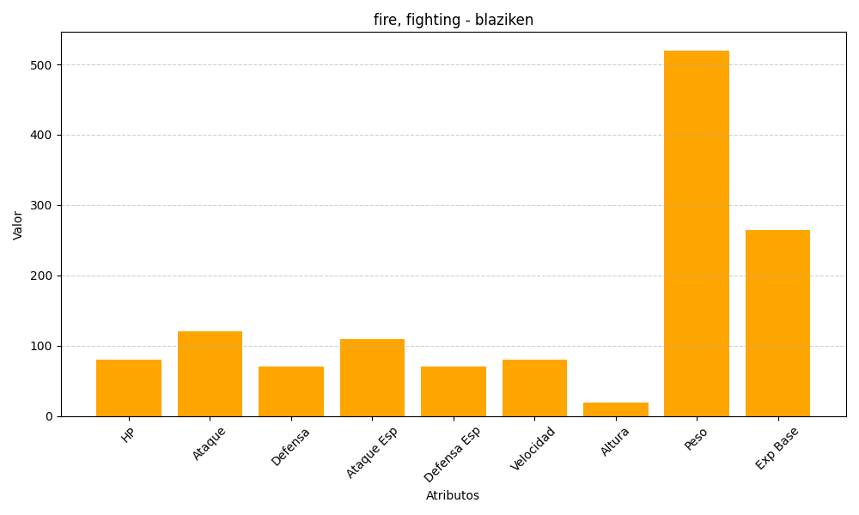
ID | Nombre | Tipo | HP | Ataque | Defensa | Ataque Especial | Defensa Especial | Velocidad | Altura | Peso | Experiencia Base
257 | blaziken | fire, fighting | 80 | 120 | 70 | 110 | 70 | 80 | 19 | 520 | 265

